Info. o o.c.p.
Informácie zverejnené obchodníkom s cennými papiermi podľa § 74b ods.1 zákona č. 566/2001 Z.z., článku 46 nariadenia EU 2019/2033 (ďalej IFR) k 31.12.2025

čl. 48 IFR odsek a) Riadenie a správa spoločnosti
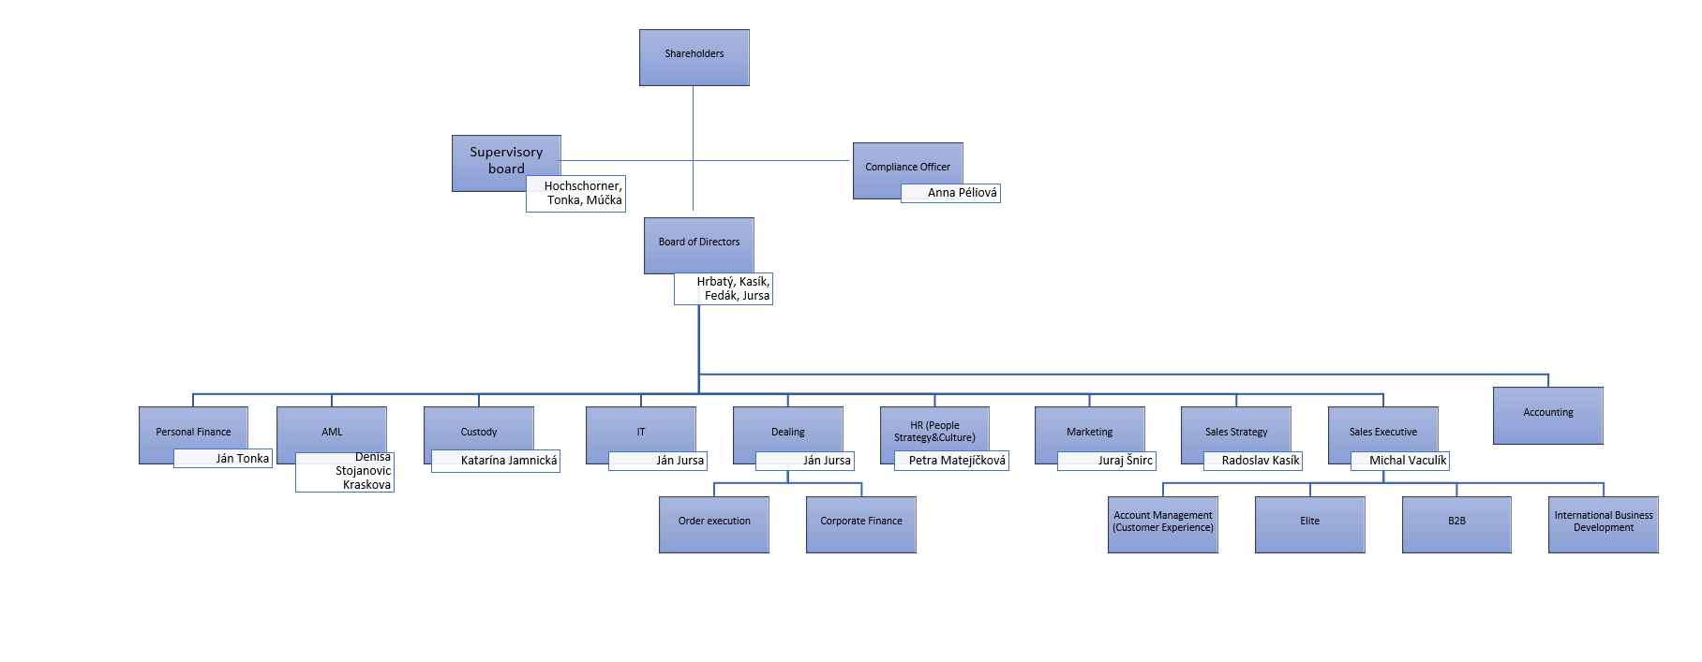

Organizačné zložky
Finax, o.c.p., A.S., spolka akcyjna, oddzial w Polsce, so sídlom ul.Bagatela 15/84, 00 - 585 Warszawa, Poľsko, zapísaná do obchodného registra vo Warszawe pod číslom KRS:0000957447 dňa 7.3.2022. Vedúci zamestnanec: Przemek Barankiewicz Finax, o.c.p., a.s.., Zweigniederlassung, so sídlom Friedrich-Ebert-Anlage 56, 60 25 Frankfurt am Main, Nemecko, zapísaná do obchodného registra vo Frankfurte nad Mohanom, pod číslom HRB 136593 dňa 8.11.2024. Svoju podnikateľskú činnosť začína dňom 1.1.2025. Vedúci zamestnanec: Juraj Hrbatý

Finaxtech s.r.o.
Spoločnosť rozširila svoj prvý obchodný podiel do materskej účtovnej jednotky s názvom Finax Tech, s.r.o., IČO: 55 968 252, so sídlom Bajkalská 19B, Bratislava, zapísaná do Obchodného registra dňa 7.2.2024, vložka číslo 175961/B. Podiel na základom imaní dcérskej účtovnej jednotky je 5 000 eur. Táto spoločnosť je nefinančného charakteru, v tomto roku jej obchodné aktivity spočívali hlavne na vzdelávacej aktivite.

Evidenčný počet zamestnancov
Celkový počet zamestnancov podľa evidenčného stavu |  |  |  |  | 83
z toho: vedúci zamestnanci |  |  |  |  | 11
z toho: organizačná zložka Poľsko |  |  |  |  | 7
čl. 48 IFR odsek b)
Politika rôznorodosti v súvislosti s výberom členov riadiaceho orgánu Politika rôznorodosti má za cieľ zabezpečiť dostatočné kolektívne znalosti a skúsenosti riadiaceho orgánu spoločnosti ako celku. Každý kandidát nominovaný za člena riadiaceho orgánu spoločnosti musí vyhovovať určitým kritériám, a to predovšetkým: mať odborné znalosti, skúsenosti, zručnosti, dobrú povesť, spĺňať kritériá súvisiace s potenciálnym konfliktom záujmov. Konkrétna nominácia za člena predstavenstva obchodníka podlieha schvaľovaciemu konaniu na Národnej banke Slovenska (NBS). Členom dozornej rady sa môže stať iba osoba, ktorá spĺňa zákonné kritériá a hoci nominácia na člena dozornej rady obchodníka s cennými papiermi nepodlieha schvaľovaniu na NBS, obchodník s cennými papiermi následne informuje NBS o členovi dozornej rady a preukazuje jeho odbornú spôsobilosť a dôveryhodnosť.
čl. 48 IFR odsek c)
Za riadenie rizika u Obchodníka je zodpovedný výbor pre riadenie rizík. Predseda výboru pre riadenie rizík je predseda dozornej rady. Predseda výboru pre riadenie rizík musí mať primerané vedomosti, zručnosti a odborné znalosti na to, aby úplne chápal a monitoroval stratégiu riadenia rizík a ochotu spoločnosti podstupovať riziká. Výbor pre riadenie rizík predkladá závery a odporúčania predstavenstvu v súvislosti s celkovou súčasnou a budúcou ochotou spoločnosti podstupovať riziká, ako aj so stratégiou riadenia rizík a pomáha predstavenstvu pri vykonávaní dohľadu nad uplatňovaním tejto stratégie. Predstavenstvo spoločnosti zabezpečí, aby predseda výboru pre riadenie rizík mal primeraný prístup k informáciám o rizikovom profile spoločnosti, a ak je to potrebné a vhodné, prístup k poradenstvu externých expertov. V roku 2025 výbor pre riadenie rizík zasadal jeden krát.

Informácie o akcionároch spoločnosti

Meno a priezvisko | Počet akcií | Celková hodnota vlastnených akcií v EUR | Podiel na ZI obchodníka v % | Podiel na hlasovacích právach v %

Mgr. Juraj Hrbatý | 326,256 | 326526 | 38.0% | 38.0%
BARRESON HOLDINGS LIMITED | 396215 | 396215 | 46.2% | 46.2%
verejný úpis a zamestnanecký program ESOP | 135851 | 135851 | 15.8% | 15.8%
Zamestnanecký program tvoria kľúčoví zamestnanci firmy, ktorí nadobudli akcie v rámci manažérskeho programu odmeňovania.
Valné zhromaždenie zo dňa 30.4.2025 rozhodlo o zvýšení základného imania z pôvodných 770 713 eur na 780 463 eur. Zvýšenie základného imania Spoločnosti bolo vykonané prostredníctvom vydania nových 9 750 kusov zaknihovaných kmeňových akcií na meno v menovitej hodnote 1 eur na akciu zaknihovaných kmeňových akcií na meno v menovitej hodnote 1 eur na akciu. Výška emisného kurzu jedného kusu akcie predstavuje 1 eur, t.j. emisné ážio z tejto transakcie je nula eur.
Následne valné zhromaždenie zo dňa 17.7.2025 rozhodlo o zvýšení základného imania z pôvodných 780 463 eur na 780 958 eur, prostredníctvom vydania nových 495 kusov zaknihovaných kmeňových akcií na meno v menovitej hodnote 1 eur na akciu. Výška emisného kurzu jedného kusu akcie predstavuje 1 eur, t.j. emisné ážio z týchto transakcií je nula eur. Zvýšenie základného imania spoločnosti bolo za účelom odmeňovania zamestnancov prostredníctvom akcií, v zmysle programu zamestnaneckých akcií (ESOP).
Spoločnosť vyriešila možnosť navýšenia kapitálu a to verejným úpisom akcií Finax, pričom prospekt bol Národnou bankou schválený dňa 10.11.2025. V rámci verejnej ponuky akcií Finax upísal 77 364 akcií pri emisnom kurze 108,85 eur (cena akcie), čím získal kapitál v objeme 8,42 mil. eur.

